2.pivot vc
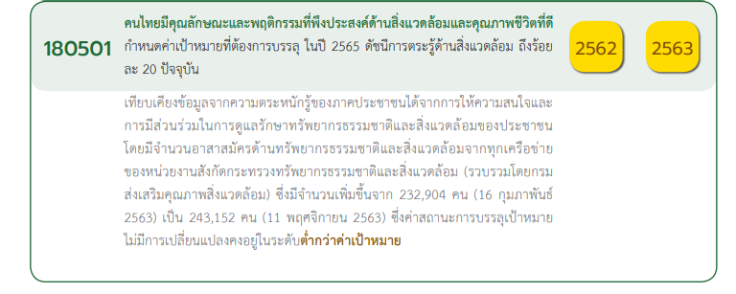
Count of ชื่อโครงการ / การดำเนินงาน | Column Labels
Row Labels | 2561 | 2562 | 2563 | 2564 | 2565 | 2566 | (blank) | Grand Total
180501V01 | 3 | 3 | 35 | 16 | 3 |  |  | 60
180501F0101 | 1 | 1 | 9 | 2 |  |  |  | 13
180501F0102 | 2 | 2 | 22 | 13 | 3 |  |  | 42
180501F0103 |  |  | 4 | 1 |  |  |  | 5
180501V02 | 1 | 2 | 2 | 9 | 5 |  |  | 19
180501F0201 | 1 |  |  | 4 | 2 |  |  | 7
180501F0202 |  | 1 | 1 |  |  |  |  | 2
180501F0203 |  | 1 | 1 | 3 | 3 |  |  | 8
180501F0204
180501F0205 |  |  |  | 2 |  |  |  | 2
180501V03 | 2 | 3 | 14 | 4 | 2 |  |  | 25
180501F0301 | 2 |  | 2 |  | 1 |  |  | 5
180501F0302 |  |  | 4 |  |  |  |  | 4
180501F0303 |  | 1 | 1 | 1 |  |  |  | 3
180501F0304 |  | 2 | 6 | 3 |  |  |  | 11
180501F0305 |  |  | 1 |  | 1 |  |  | 2
180501V04 | 3 | 3 | 13 | 7 | 2 | 1 |  | 29
180501F0401 | 2 |  | 2 | 2 | 1 |  |  | 7
180501F0402
180501F0403 | 1 |  |  |  |  |  |  | 1
180501F0404 |  | 1 | 2 |  | 1 | 1 |  | 5
180501F0405 |  |  | 1 | 1 |  |  |  | 2
180501F0406 |  | 1 | 5 | 3 |  |  |  | 9
180501F0407 |  | 1 | 3 | 1 |  |  |  | 5
(blank) | 1 | 1 | 5 | 1 |  |  |  | 8
กรอกไม่ได้ | 1 | 1 | 5 | 1 |  |  |  | 8
Grand Total | 10 | 12 | 69 | 37 | 12 | 1 |  | 141

7 โครงการ
5 โครงการ
13 โครงการ
2 โครงการ
4 โครงการ
42 โครงการ
3 โครงการ
8 โครงการ
0 โครงการ
2 โครงการ
11 โครงการ
5 โครงการ
2 โครงการ
60 โครงการ
19 โครงการ
25 โครงการ

29 โครงการ
7 โครงการ
0 โครงการ
1 โครงการ
5 โครงการ
2 โครงการ
9 โครงการ
โครงการที่ไม่สามารถระบุความเชื่อมโยงกับปัจจัย 8 โครงการ
5 โครงการ

